I2C_概要
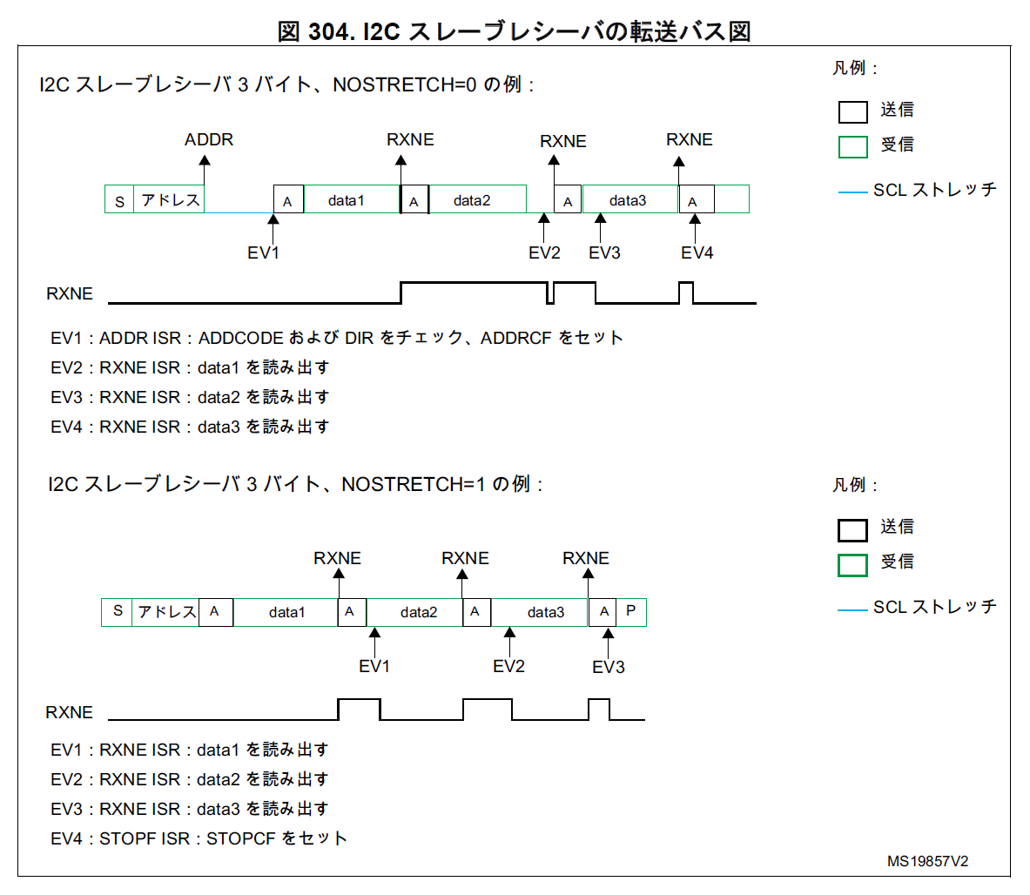
STM32F303 I2C 概要

 | ■参考資料
 |  | RM0316 リファレンスマニュアル

 | ■機能
 |  | NBYTES, RELOAD あたりを使用した DMA みたいな機能がある？

 | ■エラー一覧
 |  | アービトレーション喪失（ARLO）
 |  | バスエラー検出（BERR）
 |  | オーバーラン／アンダーラン（OVR）
 |  | タイムアウト検出（TIMEOUT）
 |  | PEC エラー検出（PECERR）
 |  | アラートピンイベント検出（ALERT）

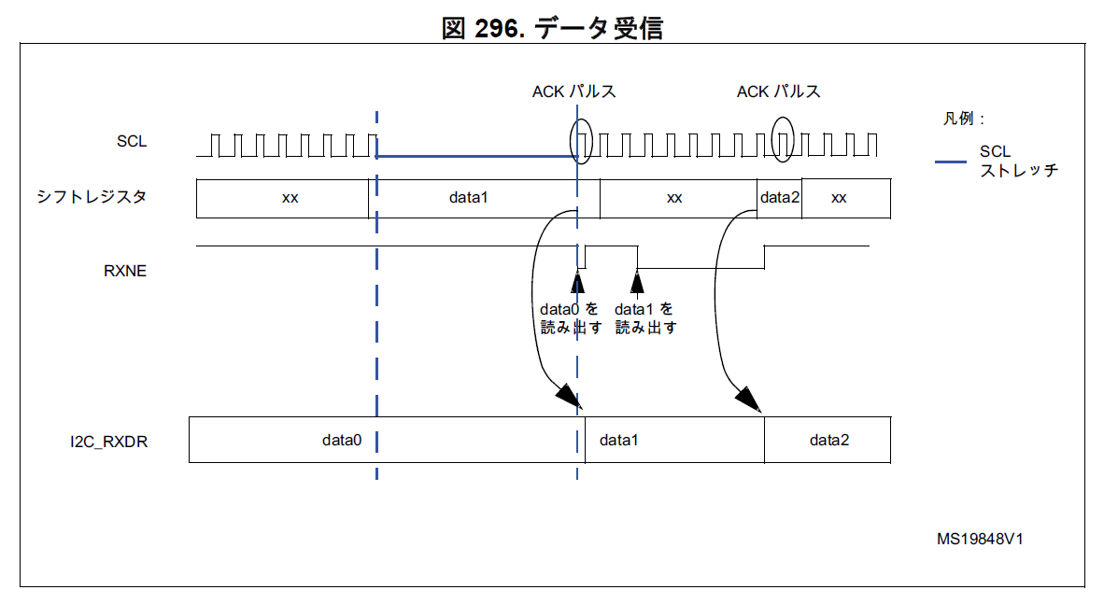

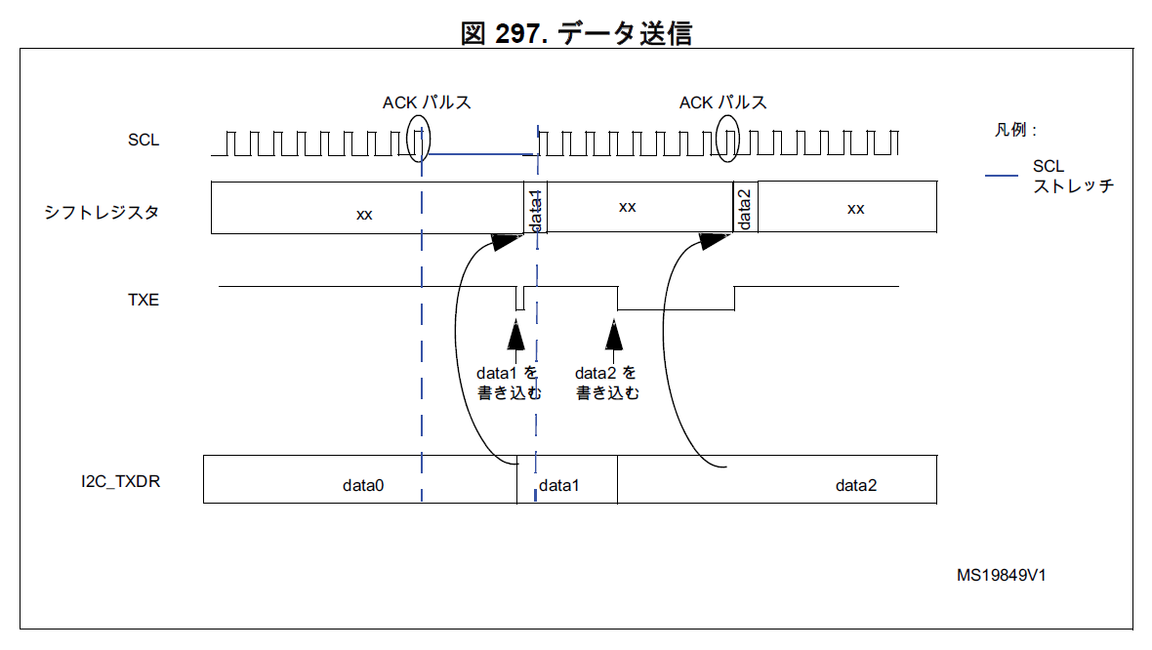

 | ■スレーブモードの使い方
 |  | I2C_OAR1 (必要であれば I2C_OAR2 も) を要有効化。
 |  | NOSTRETCH=0 なら ADDR フラグがセットされてから ADDRCF をセットするまでストレッチ。
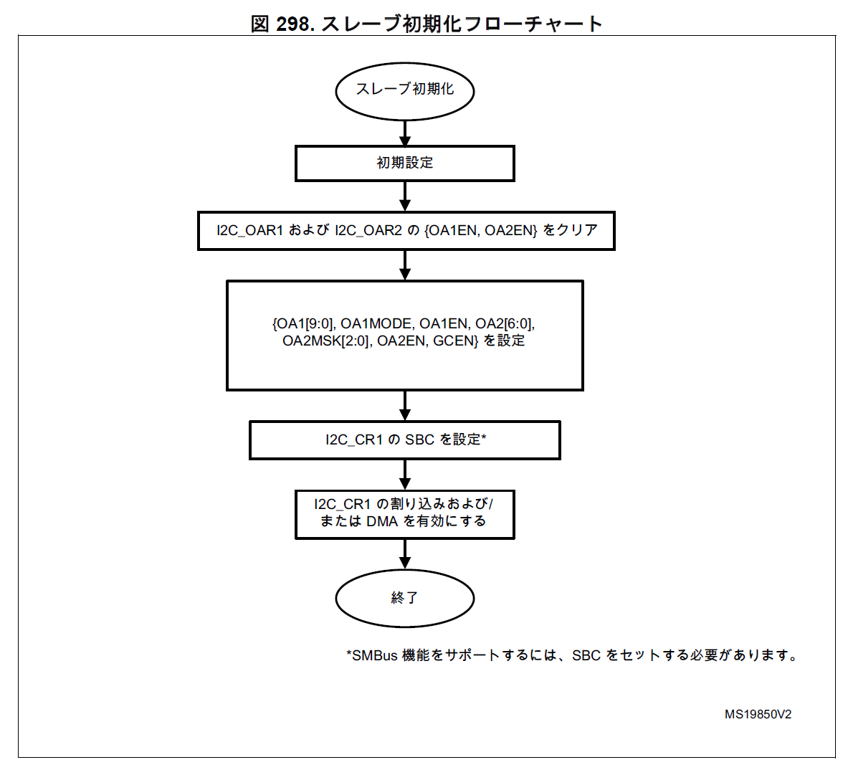

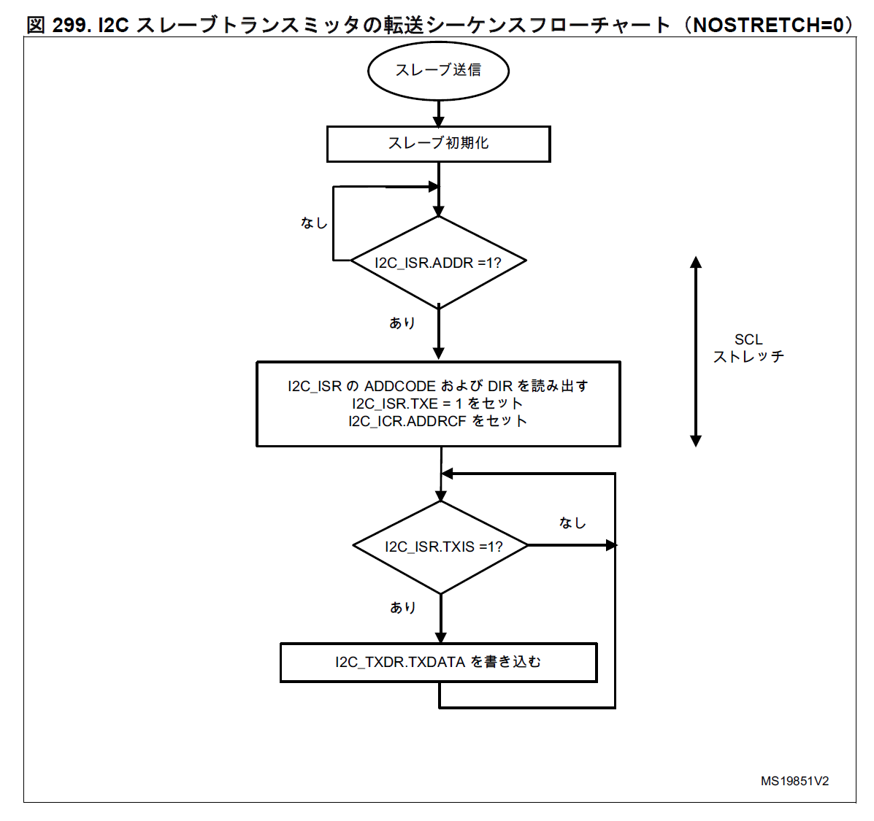

 | ■マスタ送信スレーブ受信

ポンチ絵
■全体構成

Balan
Brick
PC
Pump
Balan
Brick
PC
UART or BLE
I2C
I2C
UART
(デバッグ用)
MAX 8 (0～7)
MAX 8 (0～7)

